Накладная-№3
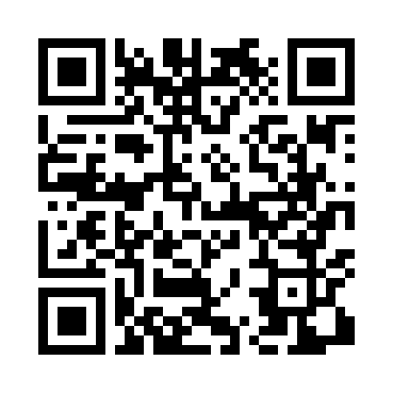
Номер товарно-транспортной накладной: |  |  | Торговый представитель: Kamol aka
Поставщик: Toshkent falcon fly 2 |  |  | Телефон торгового представителя: +998979626299
Дата отгрузки: 21.10.2025 |  |  | Контрагент: Dona zakass
Дата консигнации: |  |  | Адрес:
Доставщик: |  |  | Телефон:
Телефон доставщика:
Время заказа: 21.10.2025 11:02:47
№ | Штрих-код | Название товаров (работ,услуг) | Количество | Количество в кейсе | Цена | Сумма
 |  |  | 27 |  |  | 618.6
1 | None | Коврики напольные для ванной комнаты 0.9*10M XP-23-6 | 2 | 2 коробка | 282 | 564
2 | 6805019698835 | Сервировочный подтарельник, 30×45 см, DB-98-8 3 | 15 | 15 шт. | 1.24 | 18.60
3 | None | Пласмас доска SY003 GB-60-6 | 10 | 10 шт. | 3.60 | 36
Итого: 618.6$|->UZS: 7,732,500.00

